Estadísticas
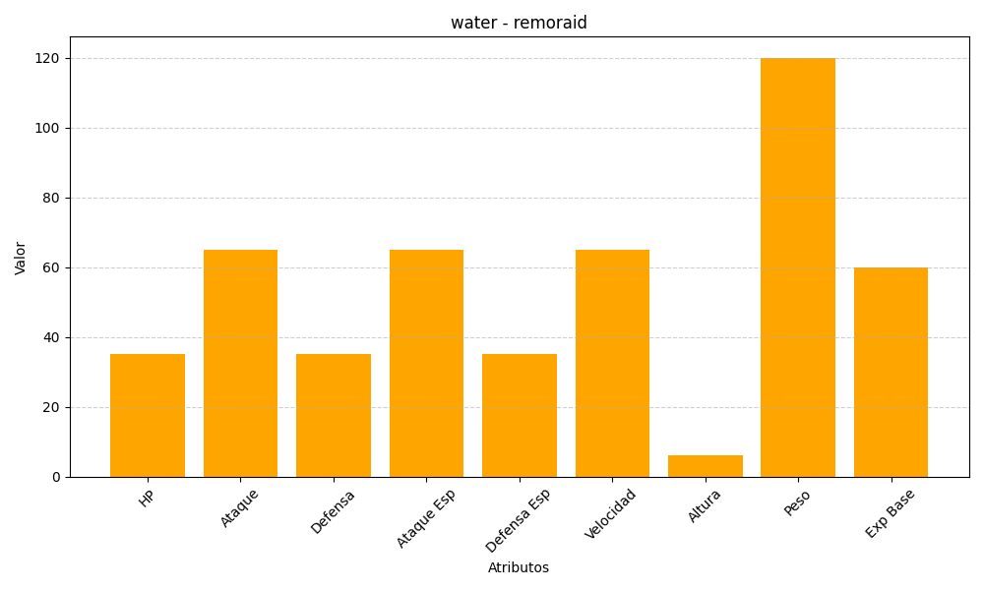
ID | Nombre | Tipo | HP | Ataque | Defensa | Ataque Especial | Defensa Especial | Velocidad | Altura | Peso | Experiencia Base
223 | remoraid | water | 35 | 65 | 35 | 65 | 35 | 65 | 6 | 120 | 60

